信用交易
融资融券市场交易数据统计(2023-12-21)

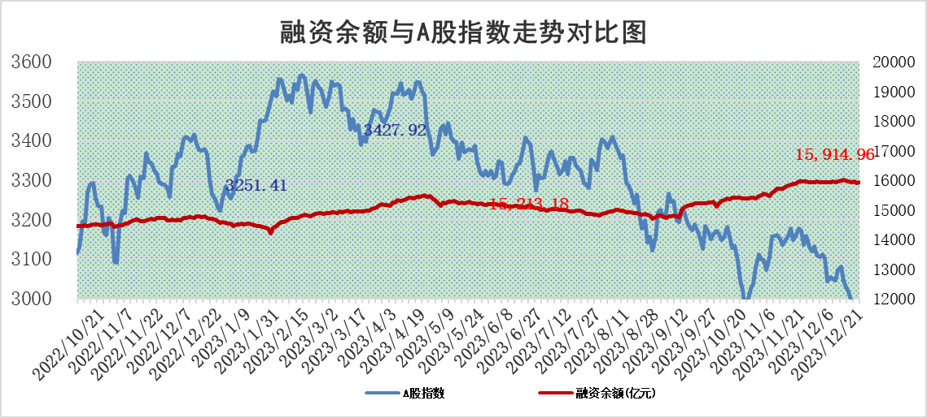
标的证券 | 融资融券余额（亿元） | 融资余额（亿元） | 融券余额（亿元） | 融资买入额（亿元） | 融资融券规模变化（亿元） | 融资余额增幅(‰) | 融券余额增幅(%)
统计数据 | 16,643.14 | 15,914.96 | 717.62 | 540.89 | 18.84 | 0.91 | 0.61

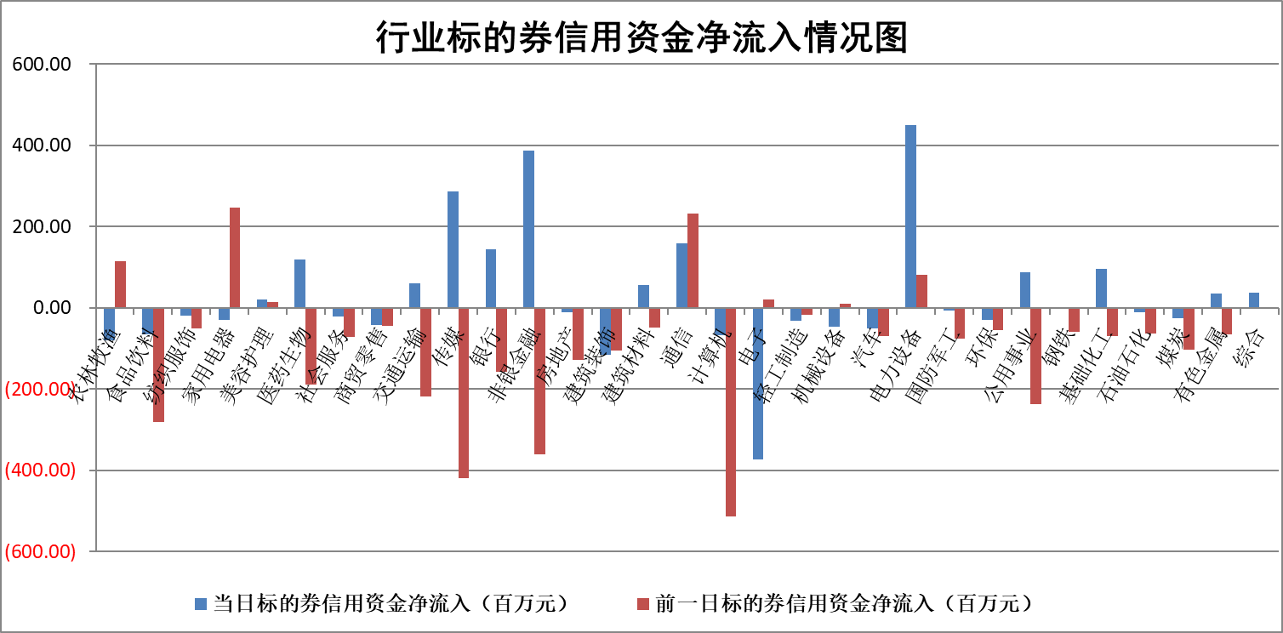

标的基金代码 | 标的基金简称 | 融资余额/市值(%) | 融资余额增幅(%) | 融资买入额/成交金额(%) | （融资余额净增额-融券余额净增额）/市值(‱) | 融券余额降幅(%) | ABS[（融资余额净增额-融券余额净增额）/市值净增额-1](%)
159902 | 华夏中小板ETF | 0.00 | 0.00 | 0.00 | 0.00 | 0.00 | 100.00
159915 | 易方达创业板ETF | 4.28 | 4.77 | 48145.12 | 18.07 | -13.48 | 89.91
159919 | 嘉实沪深300ETF | 3.39 | -0.80 | 5.91 | -3.67 | -43.31 | 103.54
159920 | 华夏恒生ETF | 65.03 | -0.34 | 4.15 | -21.88 | -0.20 | 207.55
159922 | 嘉实中证500ETF | 1.12 | 27.52 | 412.28 | 23.31 | -0.48 | 7.73
159925 | 南方沪深300ETF | 0.19 | 0.01 | 0.02 | 0.00 | 0.00 | 100.00
159928 | 消费ETF | 1.19 | -0.62 | 1.95 | -0.76 | -0.46 | 100.57
159934 | 易方达黄金ETF | 236.57 | -0.27 | 22.87 | -64.48 | 0.00 | 100.00
159939 | 全指信息技术ETF | 1.12 | -0.98 | 88.52 | -1.16 | -0.97 | 101.20
159940 | 全指金融地产ETF | 0.13 | 0.25 | 0.00 | 0.03 | 0.00 | 99.91
159995 | 半导体芯片ETF | 2.81 | -1.07 | 117.84 | -3.68 | -3.72 | 103.45
159997 | 天弘中证电子ETF | 1.77 | -1.40 | 1.78 | -3.51 | -0.79 | 104.46
159998 | 天弘中证计算机主题ETF | 0.62 | -3.69 | 0.04 | -2.76 | -1.03 | 102.71
510050 | 华夏上证50ETF | 8.25 | -1.60 | 223.31 | -12.10 | 21.63 | 104.15
510180 | 华安上证180ETF | 0.56 | -0.12 | 0.95 | -0.20 | -112.61 | 100.17
510880 | 华泰柏瑞红利ETF | 0.34 | 10.09 | 3.61 | 2.66 | -16.10 | 95.56
510900 | 易方达恒生H股ETF | 81.04 | -0.10 | 5.57 | -8.36 | 0.00 | 129.35
511010 | 5年期国债ETF | 12.85 | -0.21 | 0.07 | -2.76 | 0.00 | 174.79
511380 | 可转债及可交换债券ETF | 5.89 | -5.89 | 33.10 | -36.85 | 0.00 | 170.06
512000 | 全指证券ETF | 8.69 | -0.11 | 21.75 | -0.51 | 1.28 | 98.70
512010 | 沪深300医药卫生ETF | 5.80 | -1.21 | 90.13 | -8.08 | -4.45 | 110.05
512070 | 沪深300非银ETF | 2.51 | -4.89 | 30.01 | -13.16 | -8.18 | 81.37
512400 | 南方中证申万有色金属ETF | 2.85 | -0.43 | 0.45 | -0.89 | 2.94 | 101.98
512580 | 广发中证环保产业ETF | 1.78 | 5.23 | 1.14 | 8.82 | -2.01 | 95.77
512660 | 国泰中证军工ETF | 3.65 | -0.66 | 8.00 | -2.83 | -2.28 | 103.13
512800 | 华宝中证银行ETF | 15.67 | 0.06 | 1.65 | 7.22 | 29.85 | 76.46
512980 | 广发中证传媒ETF | 1.02 | -5.99 | 114.84 | -6.62 | -1.29 | 151.51
515030 | 华夏中证新能源汽车ETF | 2.70 | -3.72 | 23.10 | -11.40 | -3.51 | 106.19
515050 | 华夏中证5G通信主题ETF | 1.27 | -0.40 | 3.42 | -0.89 | -14.57 | 100.97
515070 | 华夏中证人工智能ETF | 2.98 | -2.37 | 8.03 | -7.41 | -1.59 | 104.07
标的股票比较指标 |  | 融资余额/流通A股市值(%) | 融资余额增幅(%) | 融资买入额/成交金额(%) | （融资余额净增额-融券余额净增额）/流通A股市值(‱) | 融券余额降幅(%) | ABS[（融资余额净增额-融券余额净增额）/流通A股市值净增额-1](%)
前十名标的个股 |  | 阳光城 | 新柴股份 | 海亮股份 | 新柴股份 | 哈焊华通 | 邵阳液压
 |  | 搜于特 | 迪哲医药 | 尤安设计 | 亚通股份 | 山东章鼓 | 迈普医学
 |  | 紫鑫药业 | 中欣氟材 | 海油发展 | 悦达投资 | 捷强装备 | 中自科技
 |  | 嘉凯城 | 悦达投资 | 光大银行 | 凯淳股份 | 思创医惠 | 上海瀚讯
 |  | 宋都股份 | 亚通股份 | 东风股份 | 万得凯 | 宏川智慧 | 永贵电器
 |  | 美好置业 | 金徽酒 | 中原证券 | 恩捷股份 | 海锅股份 | 尤安设计
 |  | 中天金融 | 凯淳股份 | 金徽酒 | 中欣氟材 | 金道科技 | 力合微
 |  | 庞大集团 | 金刚光伏 | 百诚医药 | 显盈科技 | 捷邦科技 | 通业科技
 |  | 泽达易盛 | 奥雅股份 | 京东方A | 中文在线 | 中辰股份 | 虹软科技
 |  | 蓝光发展 | 克来机电 | 冀中能源 | 尤安设计 | 曼卡龙 | 达华智能
后十名标的个股 |  | 步步高 | 邵阳液压 | 四川九洲 | 邵阳液压 | 泰豪科技 | 盈建科
 |  | 鸿达兴业 | 威腾电气 | 华达科技 | 中自科技 | 崧盛股份 | 磁谷科技
 |  | 天沃科技 | 中自科技 | 步步高 | 山水比德 | 财信发展 | 上声电子
 |  | 金圆股份 | 普联软件 | 鸿达兴业 | 威腾电气 | 凌志软件 | 长盈精密
 |  | 哈工智能 | 峰岹科技 | 天沃科技 | 荣信文化 | 泰晶科技 | 华大智造
 |  | 正邦科技 | 山水比德 | 金圆股份 | 大立科技 | 智明达 | 水发燃气
 |  | 华铁股份 | 奕瑞科技 | 哈工智能 | 伟创电气 | 银邦股份 | 深康佳A
 |  | 中国中期 | 中远海能 | 正邦科技 | 粤万年青 | 东亚机械 | 科捷智能
 |  | 慧辰股份 | 思林杰 | 华铁股份 | 全柴动力 | 圣阳股份 | 晓程科技
 |  | 新华联 | 荣信文化 | 中国中期 | 中原传媒 | 聚胶股份 | 泰恩康
说明：1.以上普通交易数据和信用交易数据皆以交易日收盘后数据为基准；2.上述标的证券总数据只计算标的证券市场总数据，不包括从标的证券中调出去标的证券数据，所以与交易所公布的总值略有不同； 3.上述行业采用申万一级行业分类；4.以上标的基金和标的个股中比较的6个指标值中：前5个（从左至右）为正向指标，值越大排名越靠前；第6个为逆向指标，值越小，排名越靠前；5.第6个指标中ABS[]表示求绝对值，其主要用于考量信用资金相对净流入对股价相对净变化的贡献程度；6.数据来源：wind，交易所。

 |  |  |  | 证券代码 | 新增融资余额 | 融资买入额 | 融资买入增幅前10
 |  | 1 | 新柴股份 | 301032 | 18626871 | 23479576 | 115%
 |  | 2 | 迪哲医药 | 688192 | 4221801 | 5245933 | 33%
 |  | 3 | 中欣氟材 | 002915 | 27777301 | 61618861 | 21%
 |  | 4 | 悦达投资 | 600805 | 34248666 | 61421815 | 20%
 |  | 5 | 亚通股份 | 600692 | 24539362 | 58070715 | 20%
 |  | 6 | 金徽酒 | 603919 | 35448098 | 37466688 | 19%
 |  | 7 | 凯淳股份 | 301001 | 7117427 | 10227263 | 18%
 |  | 8 | 金刚光伏 | 300093 | 17724608 | 42902499 | 16%
 |  | 9 | 奥雅股份 | 300949 | 6279503 | 22873239 | 15%
 |  | 10 | 克来机电 | 603960 | 14528299 | 29974321 | 15%

